测试总况
测试报告总概况
测试概括
项目名称 | 项目名称 | 通过总数 | 1
用例总数 | 2 | 失败总数 | 1
测试日期 | 2017-04-24 17:40:52 | 测试耗时 | 31秒

自动化测试统计

测试详情
测试详情
用例ID | 模块 | 用例介绍 | 用例名称 | 测试结果 | 失败原因 | 截图
test001 | 登录 | 登录功能 | testLogin | 失败 | 无法找到检查点 | 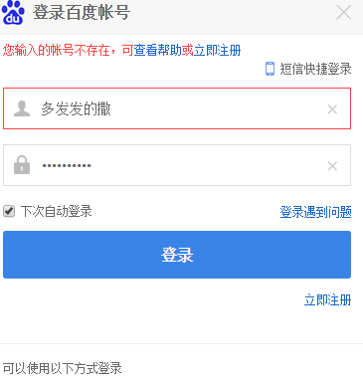
test002 | 登录 | 设置 | testSetting | 通过

